상품제안서
이스나프 접이식 전기 모기채 YUL-23005 | 상품코드: F27227

 |  |  |  |  |  |  | 02-412-0044 | www.easy1.co.kr
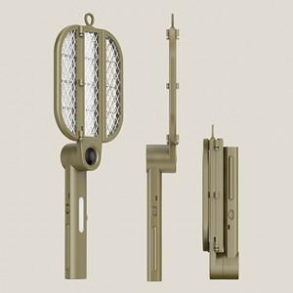

【상세/제작정보】 | 기본수량 미만 인쇄시 비용 추가.

【인쇄/포장옵션】 | 레이저 / 포장불가능

【공급단가】 | 수량 | 100~ | 300~ | 500~ | 1,000~ | 3,000~
*VAT별도 | 단가 | 33,600원 | 33,040원 | 32,200원 | 31,640원 | 30,800원

【상품 URL】 | https://dev.easy1.co.kr:443/src/goods_detail.php?gdno=27227

